보고_0115
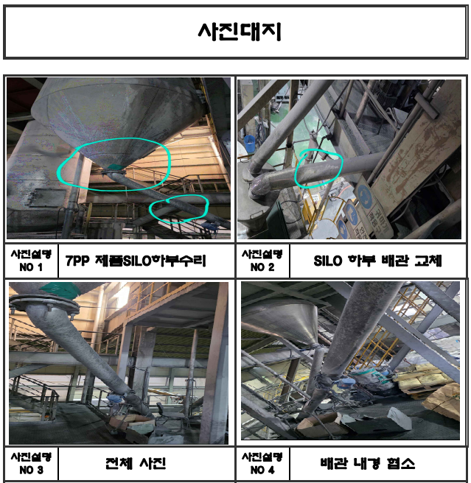
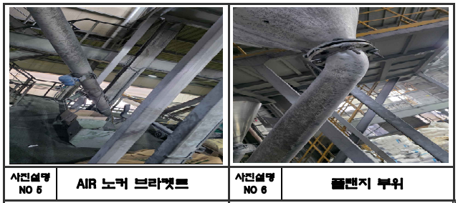
[ ▶ 생산 설비수리 및 구매 보고 ] |  |  |  |  | 보고일 : 1월 16일
번호 | 구매/ 수리 내용 | 세부내용 | 견적가 | 네고금액 | 기 타
1 | #7호기 제품 SILO 라인교체의 건 | - 사유 : 2009년 설치라인으로 장기간 사용으로 마모/천공 및 파손 발생으로 제품이송 트립이 잦음 - #7호기 P.P 제품이송 라인이며, 재질은 SUS 사용으로 교체주기 15년임 - 작업업체 : 세명산업, 작업 소요일 : 1.5일 | 6,690,000 | 6,000,000
 |  |  | 합 계 | 6,000,000

 |  |  |  |  |  | 43,830,000

 |  |  |  |  |  |  | 폐유 공 드럼 | 필요시 구매 |  |  |  | -
 |  |  |  |  |  |  | 그밖의 폐유(액상) | 수시 | 1,164,800 | 672,000 | 912,000 | 240,000
 |  |  |  |  |  |  | 폐기 펠렛 | 약 1개월 | 1,089,650 | 1,291,300 | 982,350 | -308,950
 |  |  |  |  |  |  | 분진(매립) | 약 1개월 | 7,028,000 | 13,080,000 | 7,388,000 | -5,692,000 | 재활용 가능 집진기 TALC(비용 270/kg)
 |  |  |  |  |  |  | 분진(재활용) | 약 1개월 |  |  | 1,223,100 | 1,223,100
 |  |  |  |  |  |  | 폐목재(원) | 약 6개월 |  | 1,200,000 |  | -1,200,000
 |  |  |  |  |  |  | 오수처리시설관리(원) | 1개월 | 300,000 | 300,000 | 300,000 | -
 |  |  |  |  |  |  | 비용합계 |  | 16,268,850 | 24,068,900 | 17,781,350 | -6,287,550
 |  |  |  |  |  |  | 재활용 BAG 매각 | 수시 | 19,700,000 | 23,570,000 | 21,740,000
 |  |  |  |  |  |  | 합 계 |  | 19,700,000 | 23,570,000 | 21,740,000 | -1,830,000

GF_생산문제점
[ G/F 제품 생산 문제점 ]

▶ 시간당 생산량 비교 (P.P vs G.F)

- # 14호기 리본믹서는 용량이 작고, 가로 구조로 배합물 혼련 등의 문제로 P.P 작업을 위해서
설비 구조변경이 필요하지만 현재 건물 높이가 낮아 개선이 어려움.

▶ 기계/ 설비 마모가 심함
- 스크류 마모가 P.P보다 심함
- 펠렛타이져 로터리 나이프, 수중 롤러 및 펠렛타이죠 인입구, AIR WIPER 등의 설비 마모가 P.P 보다 심함
- 제품 이송 라인, 특히 곡선 부분과 이음새 부분의 마모가 심함
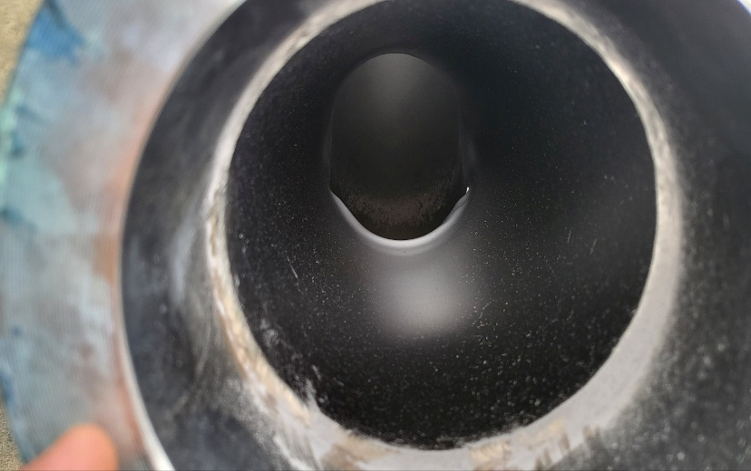
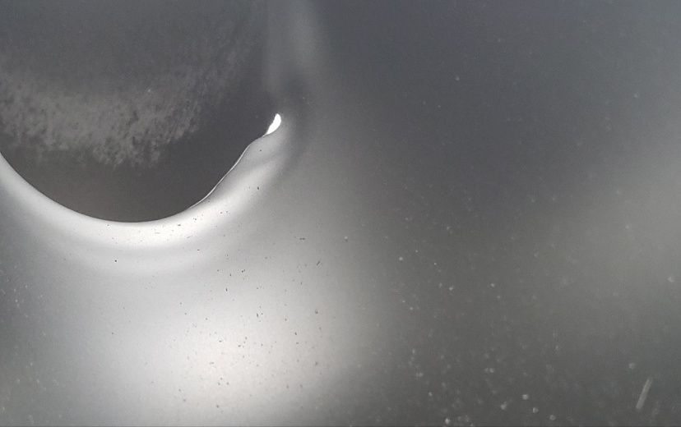

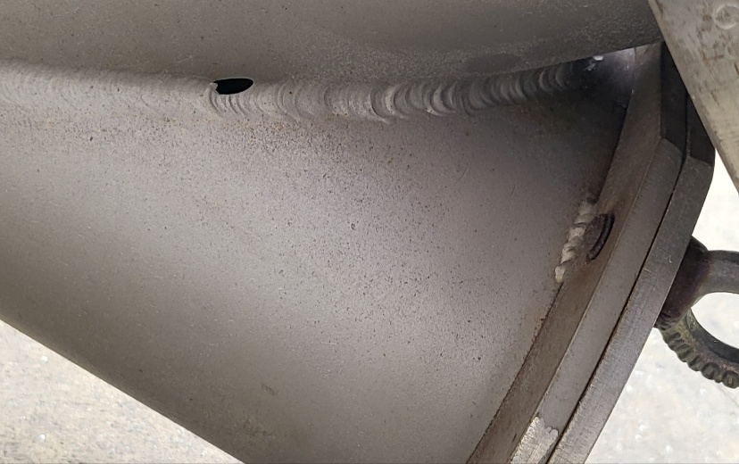

▶ GRADE CHANGE 시 비가동 시간 높음
- P.P에서 G.F 전환 시 펠렛타이져 및 SCREW 교체로 비가동 시간이 기존 P.P -> P.P 보다 많음

- '25년도 1월 1일 ~ 5월 31일 #7호기 전체 G.C 기준
- G.F의 G.C 횟수는 P.P-> G.F 그리고 G.F -> P.P 포함임

 |  |  |  |  | 호기 | 시간당 생산량(kg)
 |  |  |  |  |  | P.P | G.F
 |  |  |  |  | #7 | 950 ~ 1,350 | 1,040
 |  |  |  |  | #14 | 이력없음 | 500

 |  | 발생건수(회) | 발생시간(분) | 평균시간(분)
 | 전체 | 320 | 9830 | 31
 | G.F | 47 | 3440 | 73
 | P.P | 273 | 6390 | 23
 | 비율 | 15% | 35%

